Data
Invulinstructie:
Vul in de eerste kolom de naam of de initialen van je medewerker in.
Vul vervolgens bij kwartaal 1 in welk kwadrant hij zich bevindt. Gebruik hiervoor het dropdownmenu .
Vanaf rij 38 zie je de optelsom per kwartaal.
Op het tabblad teamprofiel, zie je de uitkomsten in de vorm van een grafiek voor nog meer overzicht.
Let op: Alleen de grijze velden invullen. De rest gaat automatisch.
 | INVULSHEET Vitaliteitsmatrix
 | Initialen medewerker | Kwartaal 1 | Kwartaal 2 | Kwartaal 3 | Kwartaal 4 |  |  | Energiek
1 |  |  |  |  |  |  |  | Attentie
2 |  |  |  |  |  |  |  | Slapers
3 |  |  |  |  |  |  |  | Plan - B
4
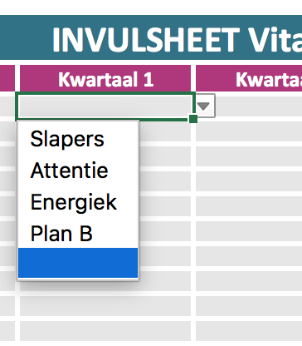
5
6
7
8
9
10
11
12
13
14
15
16
17
18
19
20
hoog
21
22
23 |  |  |  |  |  | energiek | Attentie
24
future fit
25
26
27 |  |  |  |  |  | Slapers | Planb
28
29
30
Laag
mate van verzuim
hoog

 | Kwartaal 1 | 0
 | Slapers | 0 | #DIV/0!
 | Attentie | 0 | #DIV/0!
 | Energiek | 0 | #DIV/0!
 | Plan B | 0 | #DIV/0!

 | Kwartaal 2 | 0
 | Slapers | 0 | #DIV/0!
 | Attentie | 0 | #DIV/0!
 | Energiek | 0 | #DIV/0!
 | Plan B | 0 | #DIV/0!

 | Kwartaal 3 | 0
 | Slapers | 0 | #DIV/0!
 | Attentie | 0 | #DIV/0!
 | Energiek | 0 | #DIV/0!
 | Plan B | 0 | #DIV/0!

 | Kwartaal 4 | 0
 | Slapers | 0 | #DIV/0!
 | Attentie | 0 | #DIV/0!
 | Energiek | 0 | #DIV/0!
 | Plan B | 0 | #DIV/0!

 |  | Q1 | Q2 | Q3 | Q4
 | Slapers | #DIV/0! | #DIV/0! | #DIV/0! | #DIV/0!
 | Attentie | #DIV/0! | #DIV/0! | #DIV/0! | #DIV/0!
 | Energiek | #DIV/0! | #DIV/0! | #DIV/0! | #DIV/0!
 | Plan B | #DIV/0! | #DIV/0! | #DIV/0! | #DIV/0!

Teamprofiel
 | Slapers | Attentie | Energiek | Plan B
Q1 | 0% | 0% | 0% | 0%
Q2 | 0% | 0% | 0% | 0%
Q3 | 0% | 0% | 0% | 0%
Q4 | 0% | 0% | 0% | 0%
Resultaten kwartaal 1 | Ontwikkeling kwartalen
Slapers | 0%
Attentie | 0%
Energiek | 0%
Plan B | 0%

Resultaten kwartaal 2
Slapers | 0%
Attentie | 0%
Energiek | 0%
Plan B | 0%

Resultaten kwartaal 3
Slapers | 0%
Attentie | 0%
Energiek | 0%
Plan B | 0%

Resultaten kwartaal 4
Slapers | 0%
Attentie | 0%
Energiek | 0%
Plan B | 0%

